Sheet1
インストール
 | C:\Users\labsvr81\Desktop\Alfresco導入\インストーラ¥
 | ⇒E:\Alfrescoに作成するつもりだが、ディスクにアクセス権限が設定されていなかったのでインストール中にエラー
 | ⇒Eドライブのセキュリティ権限を変更
 | ⇒インストール成功

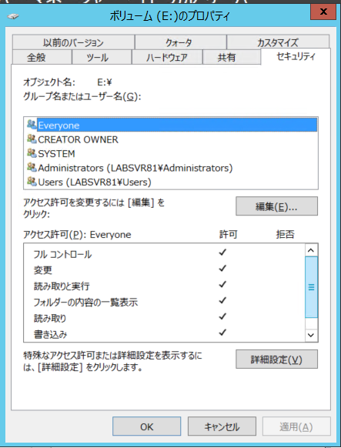

Firewallの変更
 | firewallの受信設定に以下を追加
 | 名前：Alfresco Webサービス
 | ポート:80
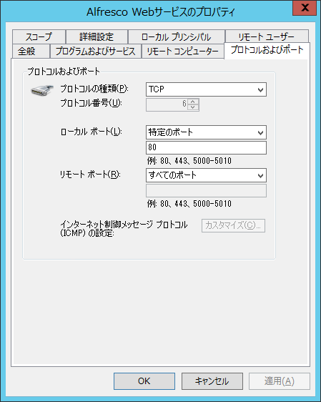

ここで疎通テスト
 | KLAB418からalfrescoにアクセス⇒成功
 | http://labsvr81/share/

gitの追加
 | 参考：https://qiita.com/toshi-click/items/dcf3dd48fdc74c91b409
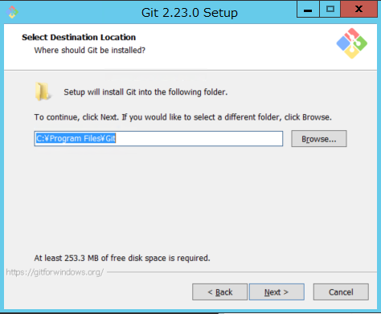
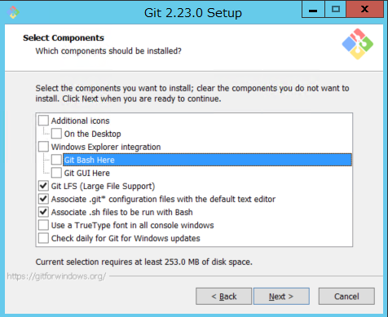
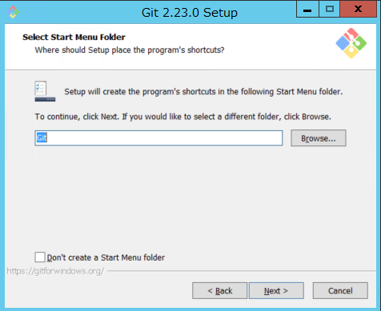
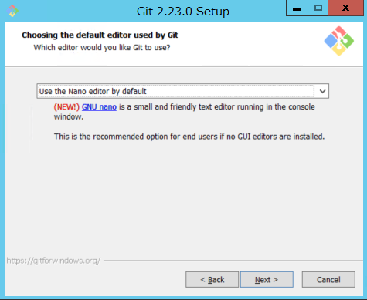
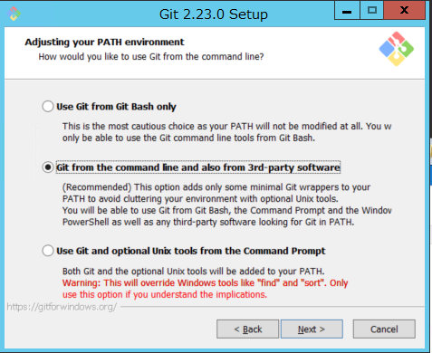
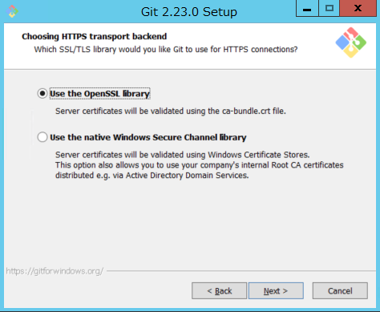
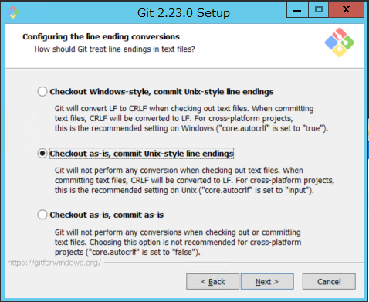
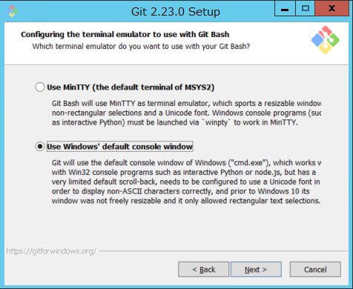
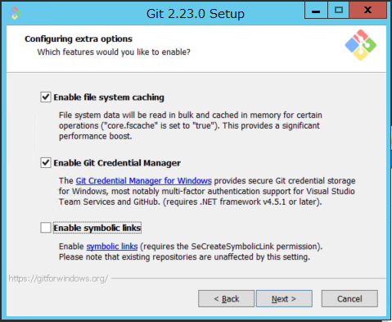
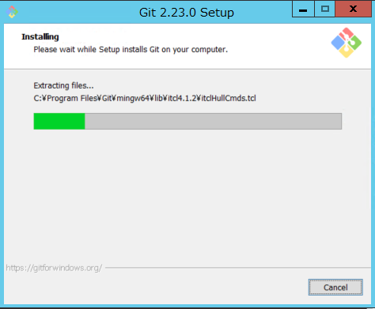

TortoiseGitの追加
 | 参考：http://www.main-function.com/entry/2017/05/02/001640
 | すべてNext押すだけ
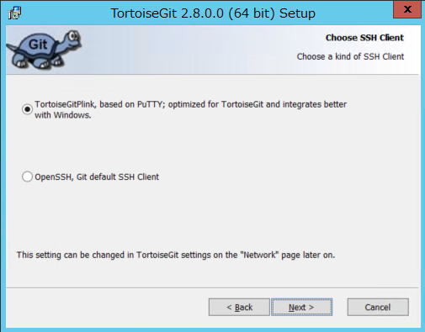
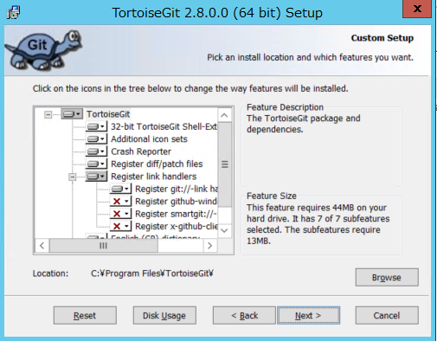
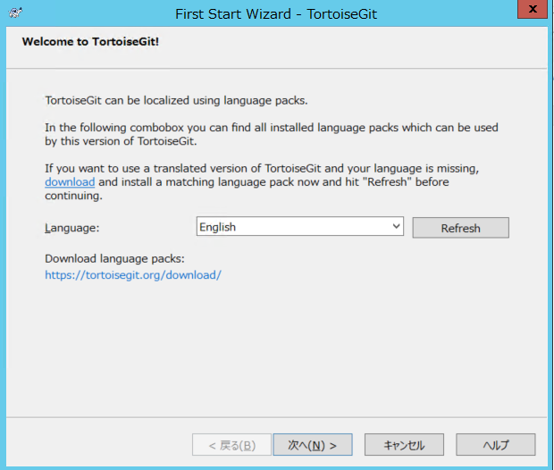
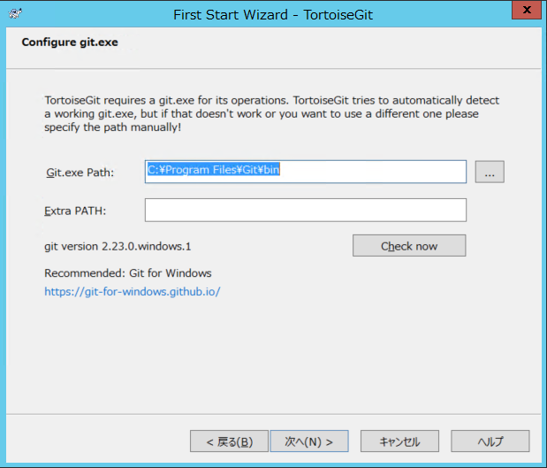
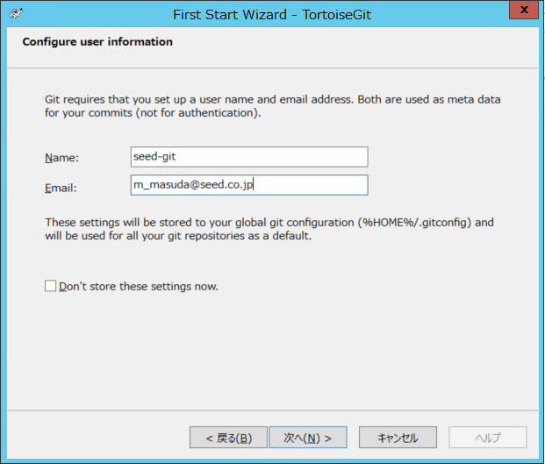
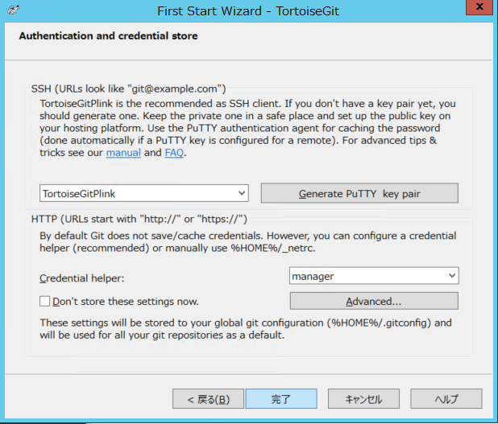

TortoiseGitの日本語langagepakの追加
 | TortoiseGit-LanguagePack-2.8.0.0-64bit-ja.msi

GitLabへのSSH公開鍵登録

プロジェクトフォルダをリポジトリに登録

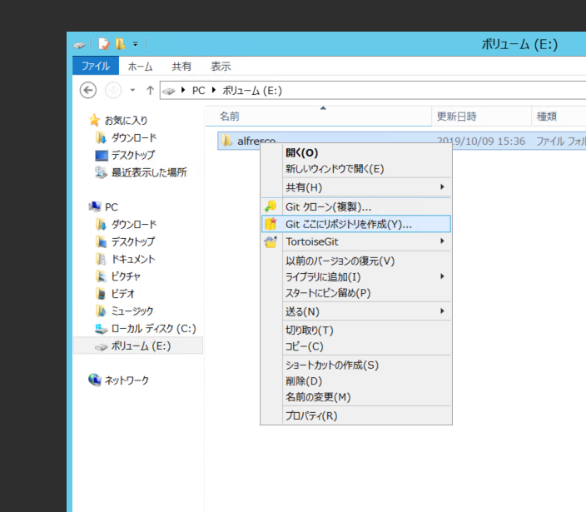
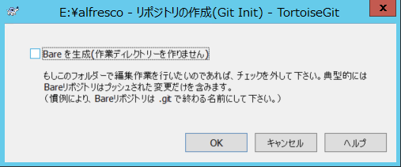
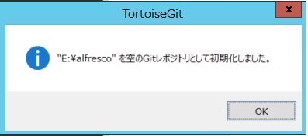

リポジトリにコミットする
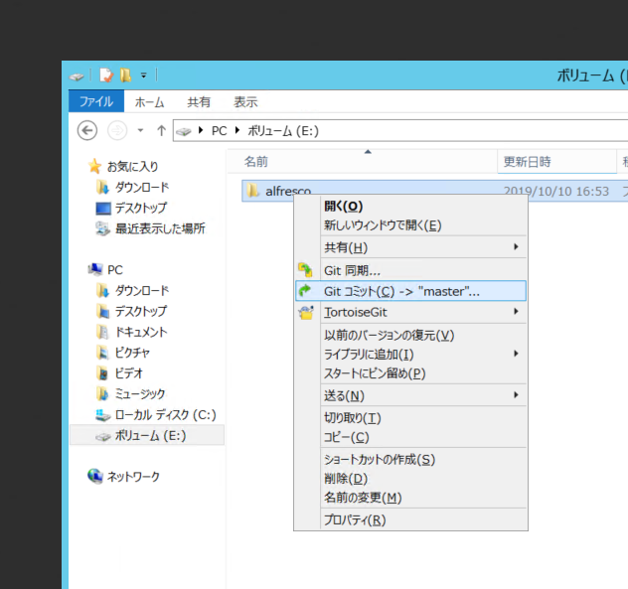

開発ユーザの追加
 | id:m_masuda
 | pw:m_masuda

ロゴの変更
 | ⇒やさしーどちゃんに変更
 |  | ⇒実ファイルはリポジトリ⇒サイトの中にある

SMTPサーバにアカウント登録
 | #
 | # Outbound Email Configuration
 | #-------------
 | mail.host=smtp.office365.com
 | mail.port=587
 | mail.username=m_masuda@seed.co.jp
 | mail.password=Auaaao711b
 | mail.encoding=UTF-8
 | mail.from.default=alfresco@alfresco.org
 | mail.smtp.auth=true
 | mail.smtp.starttls.enable=true

 | ### Smart Folders Config Properties ###
 | smart.folders.enabled=true

